Matchprogram Silver F13-3
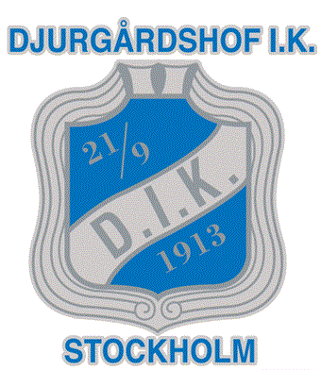

 |  |  |  | MATCHSCHEMA
 |  |  |  | DJURGÅRDSHOF
 |  |  |  | DAM DIVSION 4

SERIE | DAG | DATUM | TID | PLATS | HEMMA | BORTA | LAG

F13-3 | Söndag | 2019-09-22 | 13.15 | Hjorthagshallen | Djurgårdshof IK 2 | GT Söder HK | SILVER
F13-3 | Lördag | 2019-09-28 | 12.15 | Dalaröhallen | Dalarö SK | Djurgårdshof IK 2 | SILVER
F13-3 | Söndag | 2019-10-06 | 18.15 | Hjorthagshallen | Djurgårdshof IK 2 | Huddinge HK 2 | SILVER
F13-3 | Lördag | 2019-10-12 | 14.00 | Ulriksdalshallen | AIK 2 | Djurgårdshof IK 2 | SILVER
F13-3 | Söndag | 2019-10-27 | 16.45 | Hjorthagshallen | Djurgårdshof IK 2 | Sannadals SK 3 | SILVER
F13-3 | Söndag | 2019-11-10 | 13.35 | Sjöstadshallen | Årsta AIK HF 2 | Djurgårdshof IK 2 | SILVER
F13-3 | Söndag | 2019-11-17 | 16.40 | Hjorthagshallen | Djurgårdshof IK 2 | Stockholmspolisen 2 | SILVER
F13-3 | Lördag | 2019-11-23 | 15.10 | Hackstahallen | Åkersberga HK | Djurgårdshof IK 2 | SILVER
F13-3 | Lördag | 2019-11-30 | 13.50 | Gransäterskolan | Bålsta IF | Djurgårdshof IK 2 | SILVER
F13-3 | Söndag | 2019-12-15 | 13.10 | Hjorthagshallen | Djurgårdshof IK 2 | Huddinge 3 | SILVER
F13-3 | Söndag | 2020-01-12 | 15.20 | Skanstullshallen | IK Bolton 2 | Djurgårdshof IK 2 | SILVER
F13-3 | Söndag | 2020-01-19 | 13.10 | Hjorthagshallen | Djurgårdshof IK 2 | Kungsängen SK | SILVER
F13-3 | Lördag | 2020-02-08 | 09.00 | Ekhammarhallen | Kungsängen SK | Djurgårdshof IK 2 | SILVER
F13-3 | Söndag | 2020-02-16 | 16.00 | Hjorthagshallen | Djurgårdshof IK 2 | IK Bolton 2 | SILVER
F13-3 | Lördag | 2020-02-22 | 09.00 | Huddingehallen | Huddinge HK 3 | Djurgårdshof IK 2 | SILVER
F13-3 | Söndag | 2020-03-15 | 13.10 | Hjorthagshallen | Djurgårdshof IK 2 | Bålsta IF | SILVER
F13-3 | Söndag | 2020-03-22 | 16.15 | Hjorthagshallen | Djurgårdshof IK 2 | Åkersberga HK | SILVER

